SCX001
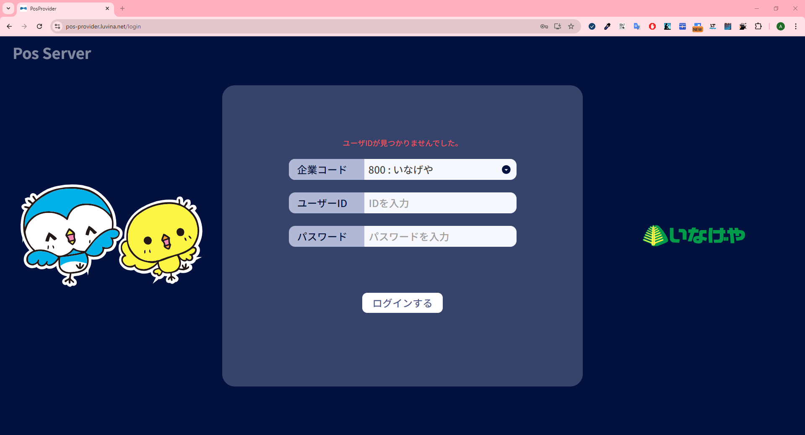
システム名 |  |  |  |  | システム種別 |  |  |  |  |  | 詳細設計書 |  |  |  |  | 作成者 |  |  | 作成日 |  | 更新者 | 更新日 | 版数
POSサーバー |  |  |  |  | POSサーバ |  |  |  |  |  |  |  |  |  |  | LoiLV |  |  | 2024-06-25 |  | AnhDD | 2024-10-03 | 0.2

機能カテゴリ |  |  |  | X0_ログイン機能 |  |  |  |  |  | 項目 |  |  | 画面設計書 |  |  | SCX001

 | ■イメージ
 |  | 1. カスミ（100）のログイン画面
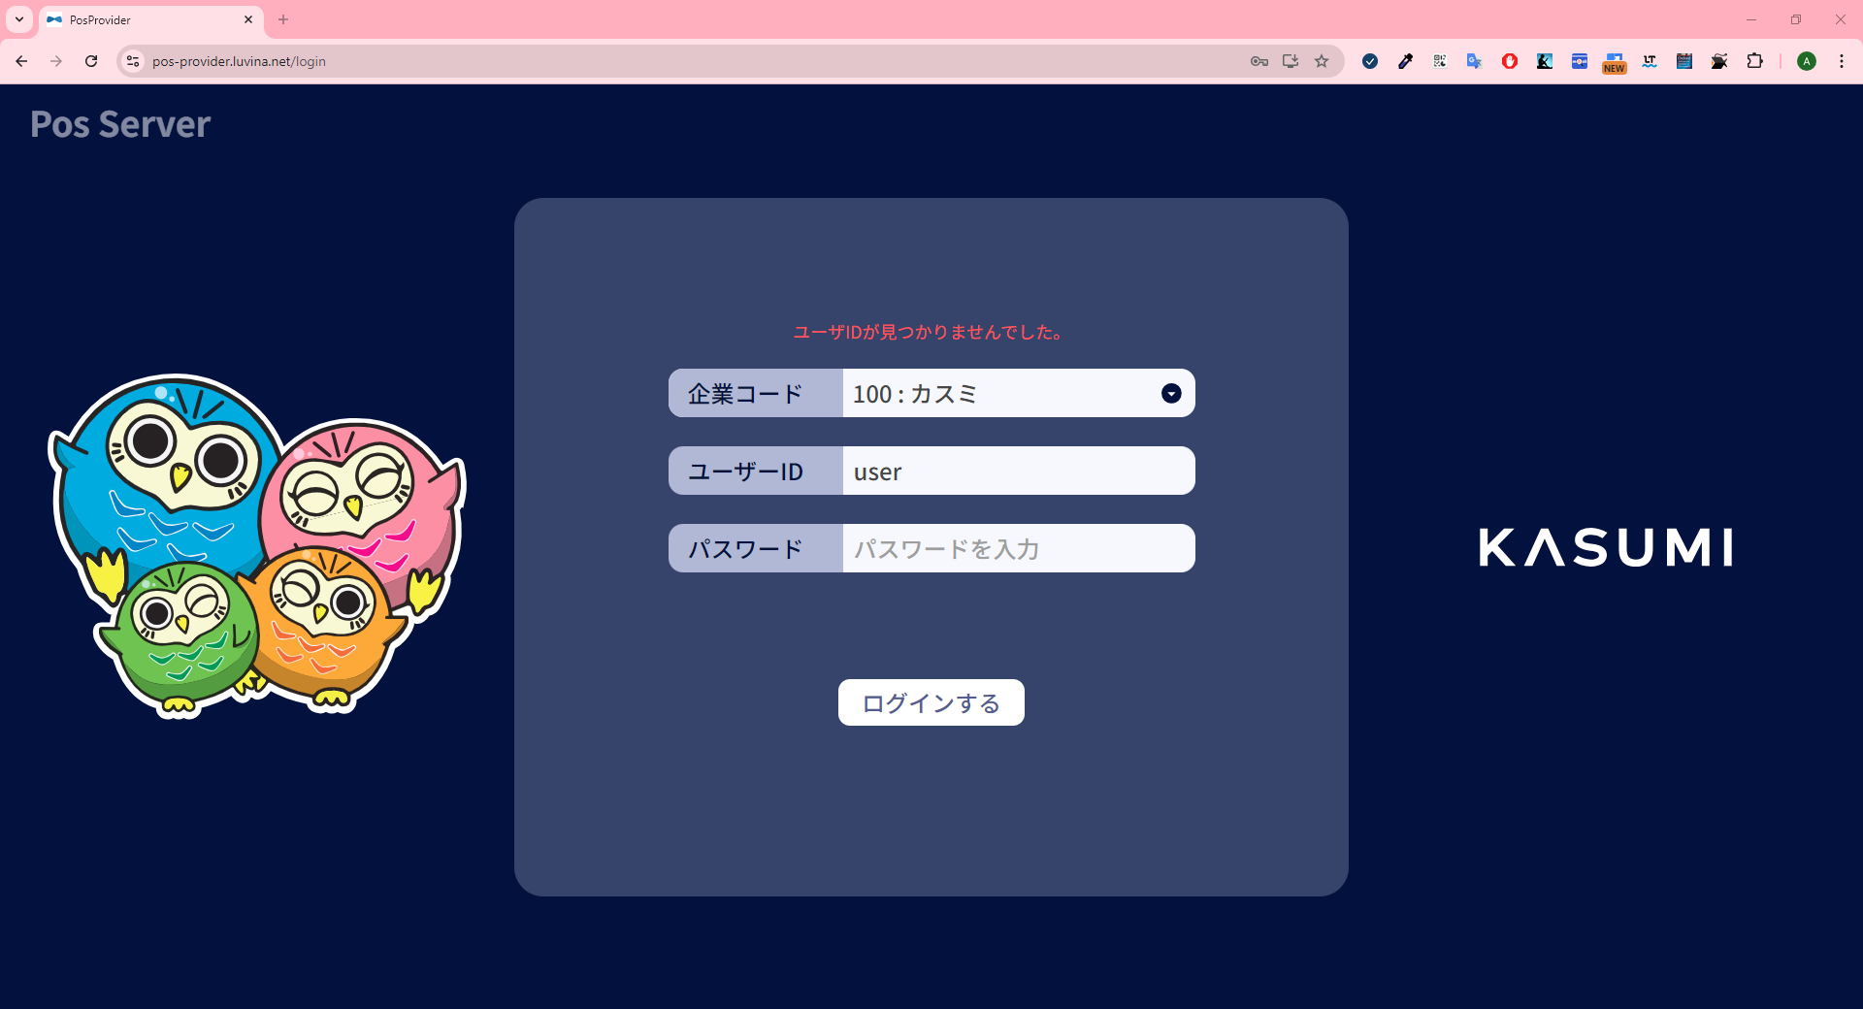
0
1
2
3
4
5
6

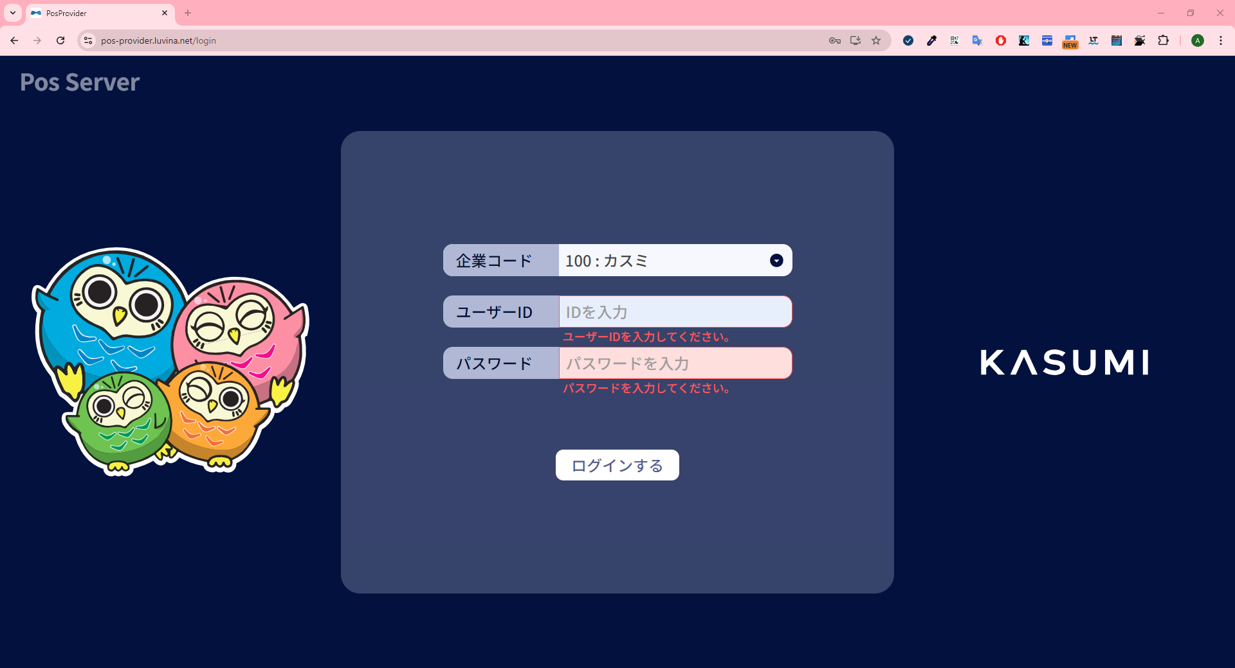
9
7
8

 | ■画面項目定義

 | 画面項目ID |  | 項目 |  | タイプ | I/O | 多言語 | 出力 |  |  |  |  |  |  |  |  | インプット |  |  |  |  | 備考
 |  |  |  |  |  |  |  | マッピングデータ |  |  |  | 初期値 |  | 表示コントロール | Control enable |  | 必須 | 数字 | 桁 | マッピングデータ
 |  |  |  |  |  |  |  | API名 | 項目 |  |  |  |  |  |  |  |  |  |  | API名 | 項目
 | 0 |  | エラーメッセージ表示エリア |  | テキスト | － | － | － | － |  |  | ブランク |  | ログイン情報が不正な場合に表示される | － |  | － | ー | ー | － | ー | イベントID：SCX001-02
 | 1 |  | 企業コード（タイトル） |  | テキスト | － | ● | － | － |  |  | 企業コード |  | ー | ー |  | － | ー | ー | － | ー
 | 2 |  | 企業コード（値） |  | ドロップダウン | I | － | － | － |  |  | 100 : カスミ |  | ー | デフォルト：有効 |  | ● | － | － | APX001 | company_code | 選択可能な値： ・100 : カスミ ・800 : いなげや
 | 3 |  | ユーザID（タイトル） |  | テキスト | － | ● | － | － |  |  | ユーザーID |  | ー | ー |  | － | ー | ー | － | ー
 | 4 |  | ユーザID（値） |  | EditText | I | － | － | － |  |  |  |  | ー | デフォルト：有効 |  | ● | ● | ● | APX001 | user_name | 最大長がない プレースホルダ―：IDを入力
 | 5 |  | パスワード（タイトル） |  | テキスト | － | ● | － | － |  |  | パスワード |  | ー | ー |  | － | ー | ー | － | ー
 | 6 |  | パスワード（値） |  | Secure EditText | I | － | － | － |  |  | ブランク |  | ー | デフォルト：有効 |  | ● | ● | ● | APX001 | password | 最大長がない プレースホルダ―: パスワードを入力
 | 7 |  | バリデーションチェックメッセージ |  | テキスト | － | ● | － | － |  |  |  |  | ログインをタッチし、No.4に入力値がない場合 | ー |  | － | ー | ー | － | ー
 | 8 |  | バリデーションチェックメッセージ |  | テキスト | － | ● | － | － |  |  |  |  | ログインをタッチし、No.6に入力値がない場合 | ー |  | － | ー | ー | － | ー
 | 9 |  | ログインする |  | ボタン | I | ● | － | － |  |  | ログインする |  | ー | デフォルト：有効 |  | － | － | － | － | － | イベントID：SCX001-02
 | ■イメージ
 |  | 2.いなげや（800）のログイン画面

